１


No.438
統計ニュース
令和5年（2023）
5月号
令和4年度「統計の日」標語
集まれば 大きな力に 統計調査
 | 和歌山県の推計人口（令和5年4月1日現在）
 | 総 数 895,931人 （男422,269人、女473,662人）
 | 世帯数 395,509世帯

発行 和歌山県企画部調査統計課 和歌山市小松原通1-1 TEL 073-441-2385(直通) FAX 073-441-2386

家計調査（家計収支編） 2022年(令和４年)平均結果の概要

家計調査は、世帯を対象として家計の毎月の収入・支出、年間収入、貯蓄・負債などを毎月調査して、国民生活の実態を家計の面から明らかにする調査です。全国168市町村、約9,000世帯を対象に、国が都道府県を通じて行っている基幹統計調査です。 和歌山県では、2022年は、和歌山市、紀の川市及び新宮市の区域の中から、統計的な抽出方法により選ばれた132世帯を対象に調査を実施してきました。 今般、家計収支編の2022年平均結果が総務省統計局から公表されました。このうち、和歌山市分について概要をお知らせします。

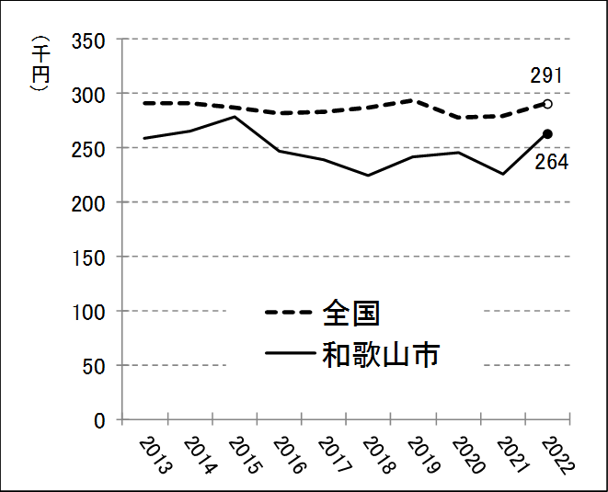
＜二人以上の世帯（和歌山市）の消費支出は前年より16.9％増加＞ |  | 図１ 消費支出の推移
和歌山市の二人以上の世帯（平均世帯人員2.86人、世帯主の平均年齢62.0歳）の１世帯当たり１か月の平均消費支出は、263,910円となり、前年より16.9％の増加となりました。一方全国（平均世帯人員2.91人、世帯主の平均年齢60.1歳）では、290,865円となり、前年より4.2%増加しています。

＜10大費目別消費支出は、「交通・通信」、「教育」などで増加＞
和歌山市の10大費目別の消費支出を前年と比較すると、「交通・通信」（対前年増減率81.9%）、「教育」（同46.3%）、「被服及び履物」（同17.4%）、「光熱・水道」（同16.9%）、「教養娯楽」（同16.5%）、「家具・家事用品」（同11.3%）、「食料」（同5.8%）、「その他の消費支出」（同5.5%）の８費目で増加し、「住居」（同▲21.1%）、「保健医療」（同▲8.5%）の２費目で減少しました。 また、10大費目別の消費支出の構成比は、「食料」が26.0%、「交通･通信」19.1%、「その他の消費支出」18.9%、「光熱・水道」8.5%、「教養娯楽」8.2%、「家具・家事用品」4.6%、「教育」4.5%、「保健医療」4.1%、「住居」3.3%、「被服及び履物」2.8%となりました。過去10年間の推移を見ると、2022年は、「食料」、「光熱・水道」、「家具・家事用品」及び「交通・通信」で、全国に比べて構成比が高くなっています。

図２ 和歌山市の１世帯当たり１か月間の消費支出（二人以上の世帯）

図３ 10大費目別消費支出の推移

２
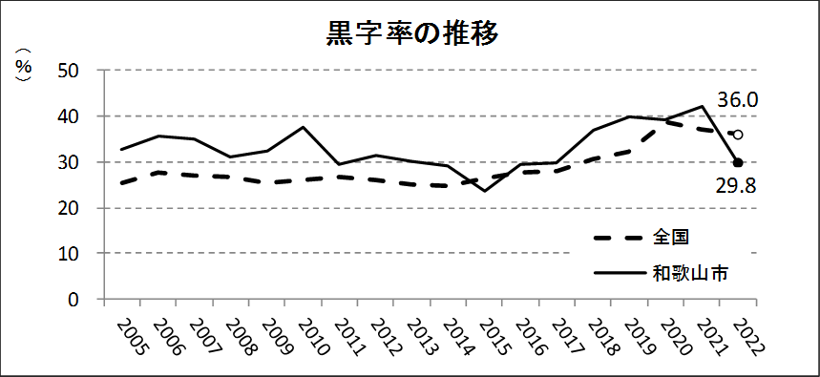
＜二人以上の世帯のうち勤労者世帯の家計収支＞
（１）実収入は前年より0.3％減少 和歌山市の勤労者世帯（平均世帯人員3.20人、世帯主の平均年齢51.6歳）の実収入（世帯員全員の現金収入を合計したもの）は、１世帯当たり１か月平均 540,772円で、前年より0.3%の減少となりました。全国（平均世帯人員3.24人、世帯主の平均年齢50.4歳）では、617,654円となっています。 実収入の内訳を見ると、和歌山市では「勤め先収入」が505,569円（構成比93.5%)、家賃や公的年金給付、受贈金などの「その他の収入」が35,203円(同6.5%)となりました。一方、全国では「勤め先収入」が564,011円(同91.3%)、「その他の収入」が53,643円(同8.7%)となりました。さらに、「勤め先収入」の内訳を見ると、和歌山市では「世帯主収入」が435,163円（同80.5%）、「世帯主の配偶者の収入」が59,717円（同11.0％）、「他の世帯員収入」が10,690円（同2.0%）となっており、全国の「世帯主収入」（同73.0%)に比べて、その構成比が高くなっています。

（２）可処分所得は前年より1.6%増加、黒字率は前年より12.3ポイント減少 実収入から、直接税や社会保険料等の非消費支出（97,858円）を差し引いた「可処分所得」は442,914円で、前年より1.6%の増加となりました。また、可処分所得から消費支出（310,983円）を差し引いた「黒字」は131,931円となり、前年より28.1%の減少となっています。黒字率（可処分所得に対する黒字の割合）は29.8%で、前年より12.3ポイント減少しており、図５の黒字率の推移のとおり、近年は全国平均よりも高い傾向となっていましたが、７年ぶりに全国平均より低くなりました。

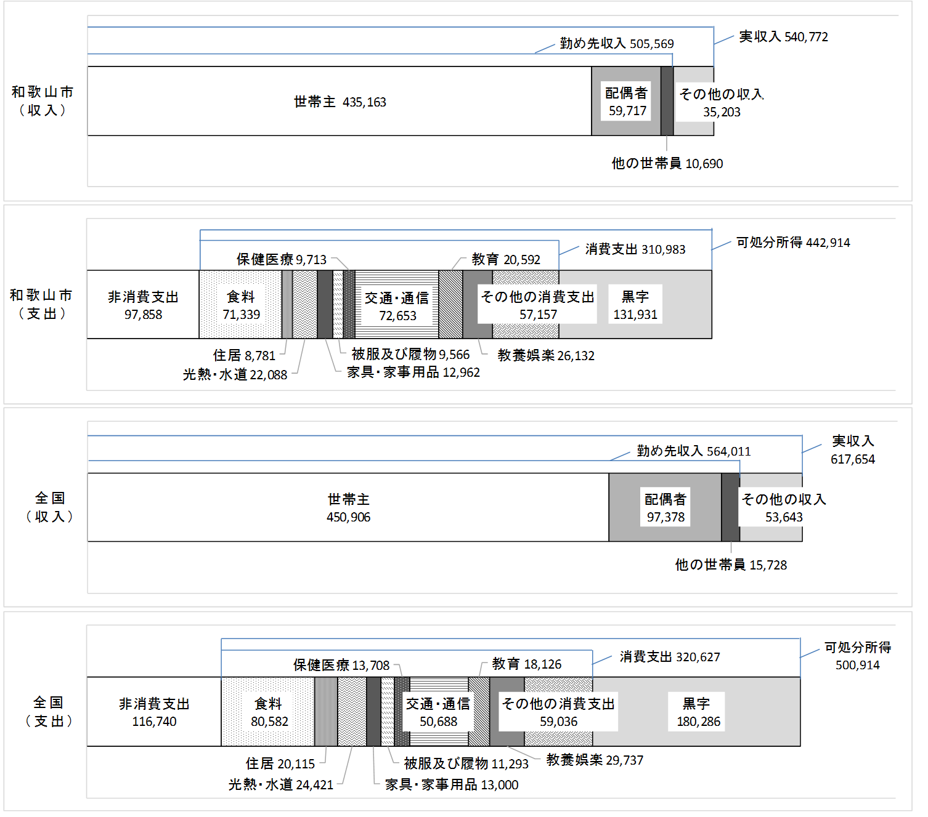
図４ １世帯当たり１か月間の収入及び支出（二人以上の世帯のうち勤労者世帯）ー和歌山市、全国 |  | (円)

表１ 消費支出に10大費目の占める割合 | 図５ 黒字率の推移

３
指 標 の 動 向
 | １ 鉱工業生産指数
鉱工業生産指数（季節調整済指数）＜全国・近畿との比較＞
 | 和歌山県（製造工業） | 近畿（製造工業） | 全国（製造工業）
H25.1 | 98.2 | 93.9 | 94.8
 | 95.5 | 95 | 96.4
 | 97.2 | 98.4 | 97.7
 | 97.1 | 98.7 | 97.7
 | 98.5 | 98.6 | 99.2
6 | 100.8 | 98.3 | 98.2
 | 101.1 | 100.1 | 99.7
 | 98.3 | 99.4 | 99.9
 | 101.1 | 99.1 | 101
 | 101.1 | 98.6 | 101.1
 | 98.3 | 100.4 | 101.8
 | 103.5 | 101.5 | 101.9
26.1 | 106.3 | 101.7 | 103.8
 | 106.1 | 102.4 | 102.7
 | 110.2 | 102.2 | 104.2
 | 107.7 | 100.9 | 99.5
 | 107.4 | 101.6 | 101.8
6 | 104.1 | 101.4 | 100.3
 | 102.2 | 101.9 | 100.1
 | 99.4 | 100 | 99.4
 | 102.8 | 101.5 | 100.6
 | 104.7 | 102.7 | 100.4
 | 104.1 | 99.8 | 100.4
 | 106.7 | 98.5 | 99.9
27.1 | 104.2 | 104.3 | 102.9
 | 101.5 | 100 | 99.8
 | 99.8 | 100.5 | 99.3
 | 99 | 98.7 | 99.5
 | 98.3 | 100.3 | 99.5
6 | 97.4 | 99.1 | 100.4
 | 100.8 | 100.9 | 100.4
 | 98.5 | 99.9 | 98.6
 | 103 | 100.9 | 100.5
 | 98.9 | 100.8 | 100.7
 | 97.6 | 99.7 | 99.9
 | 101 | 95.8 | 98.5
28.1 | 101.8 | 99.1 | 100.1
 | 107.1 | 98.8 | 99.2
 | 105.2 | 100.2 | 99.7
 | 105.9 | 100.3 | 99.3
 | 106 | 100.2 | 98.5
6 | 107.9 | 99.6 | 99.2
 | 107.7 | 99.5 | 99.8
 | 109.1 | 100.4 | 100.5
 | 108.9 | 102.9 | 100.8
 | 108.2 | 101.5 | 101.1
 | 108.6 | 103 | 102
 | 103.1 | 103.4 | 102
29.1 | 102.9 | 100.6 | 100.9
 | 101.9 | 102.7 | 101.6
...
（ 和歌山県・全国・近畿：H27=100 ）
（ 和歌山県・全国・近畿：H27=100 ）

（出典：＜和歌山県＞和歌山県鉱工業生産指数、＜近畿＞近畿経済産業局、＜全国＞経済産業省）
（出典：＜和歌山県＞和歌山県鉱工業生産指数、＜近畿＞近畿経済産業局、＜全国＞経済産業省）

年.月 | 和歌山県 製造工業 |  |  |  |  |  |  |  |  | 全 国 製造工業 | 近 畿 製造工業
 |  |  | 鉄 鋼 |  | 金属製品 | 機 械 | 化 学 | 石油･石炭 | ﾌﾟﾗｽﾁｯｸ製品

 | 平成27(2015)年=100 |  |  |  |  | （原 指 数） |  |  |  | （原 指 数）
令和元(2019) |  | 102.7 |  | 110.3 | 94.3 | 100.8 | 100.5 | 95.4 | 102.2 | 101.1 | 100.1
2(2020) |  | 88.9 |  | 81.3 | 92.6 | 85.0 | 92.6 | 76.5 | 111.9 | 90.7 | 91.3
3(2021) |  | 88.4 |  | 78.1 | 92.2 | 89.9 | 85.6 | 68.6 | 113.7 | 95.7 | 95.9
4(2022) |  | p 97.0 |  | 83.9 | 90.9 | 98.2 | p 95.1 | 110.6 | 106.0 | 95.7 | 94.7
 | (季節調整済指数) |  |  |  |  |  |  |  |  | (季節調整済指数)
2022. 7 |  | 95.7 |  | 91.3 | 93.6 | 94.7 | 89.0 | 115.6 | 107.8 | 96.8 | 92.8
8 |  | 101.2 |  | 95.1 | 166.4 | 99.6 | 98.1 | 89.8 | 104.9 | 100.2 | 95.8
9 |  | 101.9 |  | 85.3 | 113.3 | 115.0 | 100.4 | 91.4 | 102.0 | 98.3 | 97.0
10 |  | 100.0 |  | 82.1 | 96.9 | 94.0 | 102.7 | 243.3 | 101.5 | 95.3 | 95.6
11 |  | 100.4 |  | 83.2 | 59.9 | 99.1 | 98.1 | 151.3 | 94.4 | 95.7 | 94.2
12 |  | r 101.2 |  | 81.7 | 92.4 | 105.5 | r 102.6 | 109.4 | 91.7 | 95.9 | 94.5
2023. 1 |  | p 96.3 |  | 79.6 | 120.6 | 101.3 | p 102.0 | 101.7 | 95.4 | 90.7 | 88.6
2 |  | p 90.2 |  | 74.7 | 74.4 | 102.7 | p 76.8 | 87.0 | 97.0 | 95.1 | 90.6

注1) | 「p」は速報値、「ｒ」は改定値です。
注2) | 全国・近畿・和歌山県については、令和3(2021)年分は年間補正後、令和4(2022)年1月以降は季節調整替え後の値となっていますので、注意願います。
注3) | 近畿速報分については、令和4年8月分公表時より、年間補正済及び季節調整替済の値となっています。

 | ２ 景気動向指数

景気動向指数（CI：一致指数）
 | 和歌山県(新指標CI) | 全国(CI)
H25.1 | 100.8047473 | 93.1
 | 94.234200371 | 94
 | 95.365811495 | 95.5
 | 95.255660198 | 96
 | 94.040527001 | 97.4
6 | 99.31127669 | 96.8
 | 97.627309907 | 97.9
 | 95.393970725 | 98.9
 | 96.028156537 | 99.5
 | 102.18236098 | 100.2
 | 101.22383804 | 101.3
 | 104.24796439 | 100.9
26.1 | 102.60838278 | 102.6
 | 102.89721203 | 102.2
 | 110.3955282 | 103.8
 | 107.6843605 | 100.1
 | 106.2688068 | 100.7
6 | 103.54902262 | 99.5
 | 99.437578632 | 100
 | 101.00534313 | 99.2
 | 104.8133827 | 100.6
 | 102.92750554 | 100.5
 | 104.54776648 | 99.7
 | 103.15406736 | 100
27.1 | 103.70720134 | 101.7
 | 97.75268059 | 100
 | 94.712311446 | 99.5
 | 97.417350875 | 100.5
 | 104.49953758 | 99.7
6 | 97.836585081 | 100.5
 | 98.408073961 | 100.5
 | 98.152162344 | 99.4
 | 102.05483776 | 100
 | 103.72388144 | 100.2
 | 100.81422223 | 99.4
 | 100.92115535 | 98.6
28.1 | 100.54739789 | 99.5
 | 110.33377538 | 99
 | 105.80170176 | 98.9
 | 109.08386271 | 98.9
 | 104.93281396 | 98.5
6 | 111.81426016 | 98.9
 | 107.24381083 | 99.3
 | 107.54004004 | 99.5
 | 106.36735701 | 100.1
 | 105.57797999 | 100.6
 | 102.04624374 | 102.1
 | 102.0078819 | 102.1
29.1 | 101.69929788 | 101.5
 | 103.57989715 | 102.3
...
年.月 | 景気動向指数 |  | 景気先行指数
 | 新指標CI | DI | CLI
 | 2015年=100

平成27(2015) | 100.0 | 51.8 | 98.8
28(2016) | 106.1 | 51.8 | 99.8
29(2017) | 106.3 | 58.9 | 100.8
30(2018) | 105.3 | 48.2 | 101.1
令和 元(2019) | 102.9 | 47.6 | 100.9
２(2020) | 79.4 | 43.5 | 97.7
＜参考＞景気先行指数（CLI） ※下注参照
 | 和歌山県(CLI) | 全国(CLI)
H25.1 | 99.002090139 | 99.59364
 | 99.179774923 | 99.81081
 | 99.345164678 | 100.0629
 | 99.577555537 | 100.3227
 | 99.896000782 | 100.5642
6 | 100.2257116 | 100.7718
 | 100.54452364 | 100.956
 | 100.85798084 | 101.1215
 | 101.16684512 | 101.2712
 | 101.42284607 | 101.3867
 | 101.61142666 | 101.453
 | 101.74364391 | 101.4465
26.1 | 101.82519871 | 101.3557
 | 101.8206679 | 101.1895
 | 101.64669369 | 100.9762
 | 101.24419019 | 100.7224
 | 100.7550655 | 100.4846
6 | 100.18685244 | 100.2953
 | 99.572466911 | 100.1559
 | 98.975376334 | 100.0666
 | 98.525092817 | 100.0189
 | 98.215616221 | 100.0038
 | 97.984757755 | 100.0235
 | 97.83050728 | 100.0642
27.1 | 97.759948303 | 100.1281
 | 97.777264674 | 100.2102
 | 97.917144039 | 100.2928
 | 98.168100607 | 100.3747
 | 98.505608483 | 100.4366
6 | 98.861429172 | 100.4594
 | 99.167508359 | 100.4267
 | 99.38738273 | 100.3531
 | 99.512011252 | 100.2464
 | 99.539633281 | 100.126
 | 99.562132222 | 100.0065
 | 99.598749112 | 99.90026
28.1 | 99.657647033 | 99.82195
 | 99.730530164 | 99.76599
 | 99.837363958 | 99.72192
 | 99.915794703 | 99.69147
 | 99.911709124 | 99.6727
6 | 99.850785453 | 99.6744
 | 99.771438984 | 99.70079
 | 99.711314596 | 99.74791
 | 99.676347793 | 99.82205
 | 99.68355212 | 99.92246
 | 99.787155634 | 100.0317
 | 99.989536709 | 100.1414
29.1 | 100.22176615 | 100.2372
 | 100.46718176 | 100.3154
...
３(2021) | 89.3 | 63.7 | 100.2

2022. 8 | 99.6 | 57.1 | 100.6
9 | 100.2 | 50.0 | 100.3
10 | 104.9 | 85.7 | 99.9
11 | 104.9 | 42.9 | 99.6
12 | 105.8 | 71.4 | 99.3
2023. 1 | 103.1 | 50.0 | 99.1

注1) | CI：各指標の前月比での変化率を１つの指標に合成したもの。景気の変動の相対的な大きさやテンポを示します。
 | DI：景気に敏感な経済指標を３ヶ月前と比較し、５０％を基準に景気判断する方法。景気の方向性を示します。
 | CLI：地域の景気動向を的確・早期に把握するために作成されたOECD基準の景気先行指数です。(資料出所 関西学院大学産業研究所)
注2) | 新指標CIは平成18年1月から作成しています。
 | （それ以前の数値をご利用になる方は、引き続き旧指標CIも作成していますので、調査統計課までお問い合わせください。）
 | DIについて令和4年2月に見直しを行い、平成18年1月分まで遡及して改訂しています。
 | ３ 消費者物価指数，家計消費支出

年.月 | 消費者物価指数 |  |  |  | 消費者物価指数 |  | 企業向け サービス 価格指数 | 国内企業 物価指数 | 家計消費支出（月平均）
 | 総合 |  |  |  | 生鮮食品を除く総合 |  |  |  | (農林漁家世帯を含む)
 | 和歌山市 |  | 全 国 |  | 和歌山市 | 全 国 |  |  | 和歌山市 |  | 全 国
 |  |  |  |  |  |  |  |  | 二人以上の世帯 | 勤労者世帯 | 勤労者世帯
 | (2020年=100) |  |  |  |  |  | (2015年=100) | (2020年=100) | 千円 | 千円 | 千円
平成27(2015) |  | 98.7 |  | 98.2 | 99.1 | 98.5 | 100.0 | 99.7 | 278.5 | 327.1 | 315.4
28(2016) |  | 98.9 |  | 98.1 | 99.1 | 98.2 | 100.3 | 96.2 | 247.2 | 274.4 | 309.6
29(2017) |  | 99.4 |  | 98.6 | 99.3 | 98.7 | 101.0 | 98.4 | 238.9 | 275.0 | 313.1
30(2018) |  | 100.2 |  | 99.5 | 99.9 | 99.5 | 102.2 | 101.0 | 224.9 | 248.6 | 315.3
令和元(2019) |  | 100.0 |  | 100.0 | 100.1 | 100.2 | 103.3 | 101.2 | 242.2 | 263.7 | 323.9
2(2020) |  | 100.0 |  | 100.0 | 100.0 | 100.0 | 104.2 | 100.0 | 245.5 | 290.7 | 305.8
3(2021) |  | 99.7 |  | 99.8 | 99.6 | 99.8 | 105.1 | 104.6 | 225.7 | 252.4 | 309.5
4(2022) |  | 101.3 |  | 102.3 | 101.1 | 102.1 | 106.9 | 114.7 | 263.9 | 311.0 | 320.6

2022. 2 |  | 99.8 |  | 100.7 | 99.8 | 100.5 | 105.7 | 110.3 | 244.4 | 300.0 | 285.3
3 |  | 100.1 |  | 101.1 | 100.2 | 100.9 | 106.6 | 111.4 | 293.6 | 355.7 | 343.7
4 |  | 100.4 |  | 101.5 | 100.4 | 101.4 | 106.9 | 113.2 | 239.6 | 288.1 | 344.1
5 |  | 100.6 |  | 101.8 | 100.6 | 101.6 | 106.8 | 113.3 | 211.2 | 224.2 | 315.0
6 |  | 100.8 |  | 101.8 | 100.8 | 101.7 | 107.1 | 114.3 | 215.2 | 232.9 | 300.5
7 |  | 101.2 |  | 102.3 | 101.2 | 102.2 | 107.3 | 115.2 | 294.4 | 380.5 | 317.6
8 |  | 101.3 |  | 102.7 | 101.3 | 102.5 | 107.1 | 115.7 | 275.5 | 341.3 | 322.4
9 |  | 102.0 |  | 103.1 | 101.7 | 102.9 | 107.2 | 116.9 | 238.5 | 270.7 | 314.0
10 |  | 103.0 |  | 103.7 | 102.5 | 103.4 | 107.4 | 118.1 | 292.4 | 287.3 | 328.7
11 |  | 103.4 |  | 103.9 | 102.8 | 103.8 | 107.6 | 119.1 | 277.2 | 337.4 | 308.1
12 |  | 103.4 |  | 104.1 | 102.8 | 104.1 | 107.7 | r 119.9 | 293.9 | 329.4 | 353.8
2023. 1 |  | 103.8 |  | 104.7 | 103.2 | 104.3 | r 107.3 | 119.8 | 235.4 | 267.3 | 331.1
2 |  | 103.0 |  | 104.0 | 102.3 | 103.6 | 107.5 | 119.4 | 216.8 | 284.7 | 298.7

注1) | 勤労者世帯とは「二人以上の世帯のうち、勤労者世帯」を指します。
注2) | 「r」は訂正値です。 注3)国内企業物価指数は、2022年6月に公表された2020年基準となっています。

